wykres 1
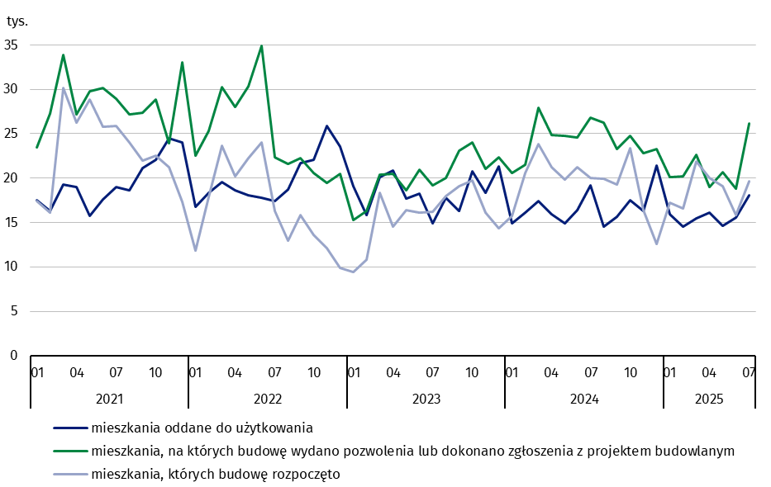
mieszkania oddane do użytkowania
 | 2021 |  |  |  |  |  |  |  |  |  |  |  | 2022 |  |  |  |  |  |  |  |  |  |  |  | 2023 |  |  |  |  |  |  |  |  |  |  |  | 2024 |  |  |  |  |  |  |  |  |  |  |  | 2025
m-ce | 01 | 02 | 03 | 04 | 05 | 06 | 07 | 08 | 09 | 10 | 11 | 12 | 01 | 02 | 03 | 04 | 05 | 06 | 07 | 08 | 09 | 10 | 11 | 12 | 01 | 02 | 03 | 04 | 05 | 06 | 07 | 08 | 09 | 10 | 11 | 12 | 01 | 02 | 03 | 04 | 05 | 06 | 07 | 08 | 09 | 10 | 11 | 12 | 01 | 02 | 03 | 04 | 05 | 06 | 07
mieszkania oddane do użytkowania | 17,462 | 16,322 | 19,282 | 19,019 | 15,772 | 17,587 | 18,952 | 18,583 | 21,117 | 22,097 | 24,463 | 24,024 | 16,739 | 18,387 | 19,541 | 18,631 | 18,109 | 17,788 | 17,435 | 18,677 | 21,696 | 22,046 | 25,913 | 23,528 | 19,043 | 15,875 | 20,133 | 20,822 | 17,721 | 18,266 | 14,925 | 17,781 | 16,277 | 20,726 | 18,388 | 21,302 | 14,883 | 16,071 | 17,428 | 15,930 | 14,911 | 16,394 | 19,163 | 14,572 | 15,615 | 17,501 | 16,263 | 21,375 | 15,947 | 14,495 | 15,483 | 16,125 | 14,652 | 15,535 | 18,094
narastająco tablice | 17,462 | 33,784 | 53,066 | 72,085 | 87,857 | 105,444 | 124,396 | 142,979 | 164,096 | 186,193 | 210,656 | 234,680 | 16,739 | 35,126 | 54,667 | 73,298 | 91,407 | 109,195 | 126,630 | 145,307 | 167,003 | 189,049 | 214,962 | 238,490 | 19,043 | 34,918 | 55,051 | 75,873 | 93,594 | 111,860 | 126,785 | 144,566 | 160,843 | 181,569 | 199,957 | 221,259 | 14,883 | 30,954 | 48,382 | 64,312 | 79,223 | 95,617 | 114,780 | 129,352 | 144,967 | 162,468 | 178,731 | 200,106 | 15,947 | 30,442 | 45,925 | 62,050 | 76,702 | 92,237 | 110,331

mieszkania, których budowę rozpoczęto
 | 2021 |  |  |  |  |  |  |  |  |  |  |  | 2022 |  |  |  |  |  |  |  |  |  |  |  | 2023 |  |  |  |  |  |  |  |  |  |  |  | 2024 |  |  |  |  |  |  |  |  |  |  |  | 2025
m-ce | 01 | 02 | 03 | 04 | 05 | 06 | 07 | 08 | 09 | 10 | 11 | 12 | 01 | 02 | 03 | 04 | 05 | 06 | 07 | 08 | 09 | 10 | 11 | 12 | 01 | 02 | 03 | 04 | 05 | 06 | 07 | 08 | 09 | 10 | 11 | 12 | 01 | 02 | 03 | 04 | 05 | 06 | 07 | 08 | 09 | 10 | 11 | 12 | 01 | 02 | 03 | 04 | 05 | 06 | 07
mieszkania, których budowę rozpoczęto | 17,419 | 16,116 | 30,143 | 26,261 | 28,878 | 25,744 | 25,837 | 23,971 | 21,959 | 22,533 | 21,200 | 17,364 | 11,800 | 17,855 | 23,632 | 20,173 | 22,226 | 24,021 | 16,277 | 12,913 | 15,861 | 13,569 | 12,117 | 9,844 | 9,446 | 10,817 | 18,310 | 14,513 | 16,372 | 16,140 | 16,195 | 17,999 | 19,092 | 19,721 | 16,107 | 14,381 | 15,720 | 20,551 | 23,807 | 21,239 | 19,826 | 21,229 | 19,974 | 19,899 | 19,241 | 23,352 | 16,411 | 12,583 | 17,233 | 16,585 | 21,899 | 20,061 | 19,091 | 15,871 | 19,652
narastająco tablice | 17,419 | 33,535 | 63,678 | 89,939 | 118,817 | 144,561 | 170,398 | 194,369 | 216,328 | 238,861 | 260,061 | 277,425 | 11,800 | 29,655 | 53,287 | 73,460 | 95,686 | 119,707 | 135,984 | 148,897 | 164,758 | 178,327 | 190,444 | 200,288 | 9,446 | 20,263 | 38,573 | 53,086 | 69,458 | 85,598 | 101,793 | 119,792 | 138,884 | 158,605 | 174,712 | 189,093 | 15,720 | 36,271 | 60,078 | 81,317 | 101,143 | 122,372 | 142,346 | 162,245 | 181,486 | 204,838 | 221,249 | 233,832 | 17,233 | 33,818 | 55,717 | 75,778 | 94,869 | 110,740 | 130,392

mieszkania, na których budowę wydano pozwolenia
 | 2021 |  |  |  |  |  |  |  |  |  |  |  | 2022 |  |  |  |  |  |  |  |  |  |  |  | 2023 |  |  |  |  |  |  |  |  |  |  |  | 2024 |  |  |  |  |  |  |  |  |  |  |  | 2025
m-ce | 01 | 02 | 03 | 04 | 05 | 06 | 07 | 08 | 09 | 10 | 11 | 12 | 01 | 02 | 03 | 04 | 05 | 06 | 07 | 08 | 09 | 10 | 11 | 12 | 01 | 02 | 03 | 04 | 05 | 06 | 07 | 08 | 09 | 10 | 11 | 12 | 01 | 02 | 03 | 04 | 05 | 06 | 07 | 08 | 09 | 10 | 11 | 12 | 01 | 02 | 03 | 04 | 05 | 06 | 07
mieszkania, na których budowę wydano pozwolenia lub dokonano zgłoszenia z projektem budowlanym | 23,485 | 27,222 | 33,901 | 27,163 | 29,768 | 30,170 | 28,922 | 27,204 | 27,397 | 28,821 | 23,947 | 33,041 | 22,490 | 25,271 | 30,215 | 28,017 | 30,360 | 34,918 | 22,363 | 21,617 | 22,236 | 20,610 | 19,431 | 20,457 | 15,309 | 16,282 | 20,377 | 20,472 | 18,591 | 20,918 | 19,227 | 19,985 | 23,090 | 23,979 | 21,018 | 22,321 | 20,571 | 21,465 | 27,931 | 24,868 | 24,769 | 24,600 | 26,791 | 26,217 | 23,291 | 24,724 | 22,786 | 23,267 | 20,083 | 20,192 | 22,597 | 18,997 | 20,699 | 18,844 | 26,160
narastająco tablice | 23,485 | 50,707 | 84,608 | 111,771 | 141,539 | 171,709 | 200,631 | 227,835 | 255,232 | 284,053 | 308,000 | 341,041 | 22,490 | 47,761 | 77,976 | 105,993 | 136,353 | 171,271 | 193,634 | 215,251 | 237,487 | 258,097 | 277,528 | 297,985 | 15,309 | 31,591 | 51,968 | 72,440 | 91,031 | 111,949 | 131,176 | 151,161 | 174,251 | 198,230 | 219,248 | 241,569 | 20,571 | 42,036 | 69,967 | 94,835 | 119,604 | 144,204 | 170,995 | 197,212 | 220,503 | 245,227 | 268,013 | 291,280 | 20,083 | 40,275 | 62,872 | 81,869 | 102,568 | 121,412 | 147,572

wykres 2
 | Mieszkania
województwo | dla których wydano pozwolenie | których, budowę rozpoczęto | oddane do użytkowania
Opolskie | 2,508 | 1,866 | 1,478
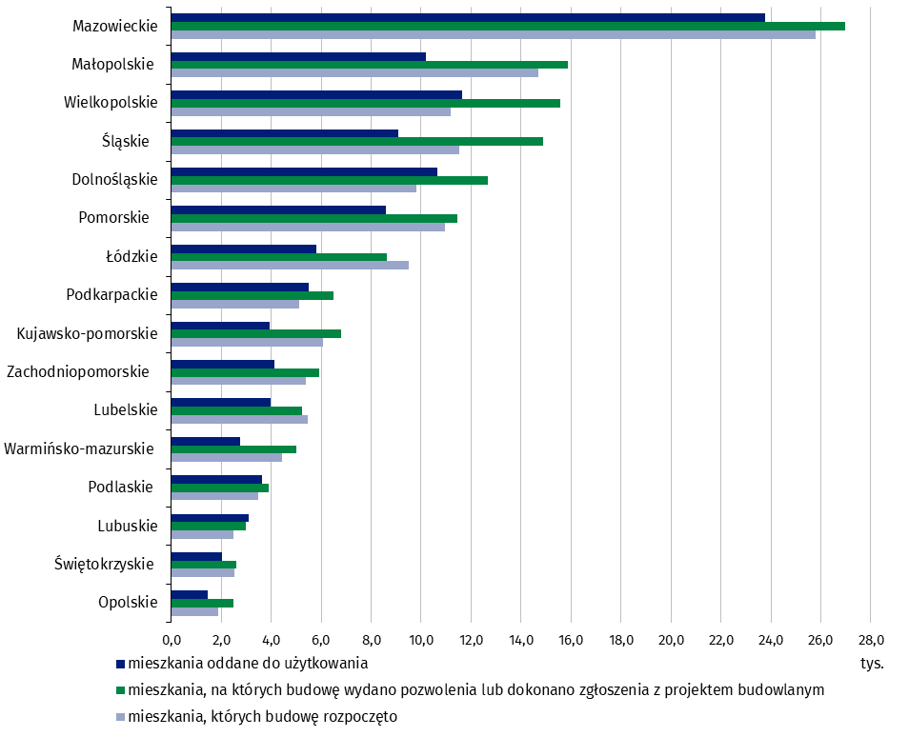
Świętokrzyskie | 2,604 | 2,546 | 2,042
Lubuskie | 3,004 | 2,480 | 3,116
Podlaskie | 3,914 | 3,494 | 3,643
Warmińsko-mazurskie | 5,009 | 4,451 | 2,746
Lubelskie | 5,222 | 5,461 | 3,986
Zachodniopomorskie | 5,928 | 5,405 | 4,117
Kujawsko-pomorskie | 6,814 | 6,060 | 3,938
Podkarpackie | 6,503 | 5,137 | 5,520
Łódzkie | 8,641 | 9,522 | 5,797
Pomorskie | 11,463 | 10,959 | 8,586
Dolnośląskie | 12,671 | 9,826 | 10,663
Śląskie | 14,901 | 11,517 | 9,099
Wielkopolskie | 15,564 | 11,174 | 11,649
Małopolskie | 15,858 | 14,710 | 10,180
Mazowieckie | 26,968 | 25,784 | 23,771

